상품제안서
컬렉션 북마크(주문제작형) | 상품코드: F24952

 |  |  |  |  |  |  | 02-412-0044 | www.easy1.co.kr
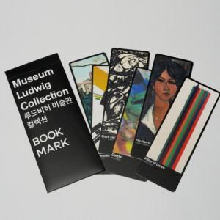

【상세/제작정보】 | <p><span style="font-size: 12pt;"><b>* 케이스.북마크 6장 양면풀칼라인쇄</b></span></p><p><span style="font-size: 12pt;"><b>* 배송비- 한박스 250개 5000원 별도</b></span></p><p><b style="font-size: 12pt;">* 500개 이하 제작불가</b></p>

【인쇄/포장옵션】 | 풀칼라 / 종이케이스

【공급단가】 | 수량 | 500~ | 1,000~ | 3,000~ | 5,000~ | 10,000~
*VAT별도 | 단가 | 2,400원 | 1,750원 | 1,380원 | 1,350원 | 1,050원

【상품 URL】 | https://dev.easy1.co.kr:443/src/goods_detail.php?gdno=24952

